ご利用方法
"WebFrame" --- 立体骨組構造解析プログラム

 | は じ め に

 | 本システムは、立体骨組み解析ソフトです。

 | 本ファイルを利用するには マクロを有効にしてください。
 | Office ドキュメントのマクロを有効または無効にする

 | 本ファイルを利用するには ユーザー名とパスワードを入力してください

 | ユーザー名またはメールアドレス
 | k:\structuralengine.username
 | パスワード
 | k:\structuralengine.password

 | ※ユーザー名, パスワード を １行目に記したテキストファイルを それぞれ用意し
 | 上記の入力欄にそのファイルの参照先を記しておくと、毎回のログイン操作が
 | 省略できます

 | 解析モード

 | 本システムは、平面骨組み解析 2次元モード, 立体骨組み解析 3次元モード を選択できます

解析モード
 | 2

 | 免責事項

 | 本製品の使用または使用不能、およびそれと関連する保守・サポートによって生じ
 | た特別、偶発的、間接的、または二次的な損害(商益の損失、事業の中断、事業情報
 | やデータの喪失、その他の金銭的損失を含むがこれに限定されず)について、弊社
 | は購入者に対していかなる賠償する責を負わず、懲罰的損害賠償も行わないものとい
 | たします。

 | 開発者向け（本システムの概要）

 | 本システムは、入力データをサーバーに送出し, 計算結果をサーバーから受け取ります
 | データの送受信には json 形式の 文字列で通信します。

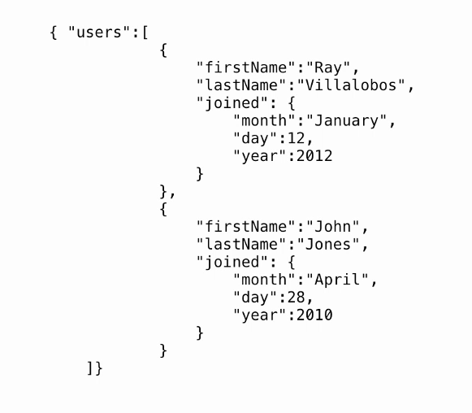
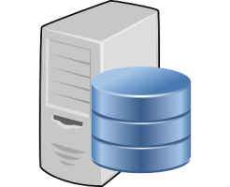

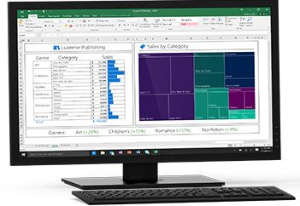
POST
data: 入力データ
ユーザー
サーバー
http://www.structuralengine.com/FrameWeb/App_Script/Web_Api.py
Response
data: 計算結果

 |  |  | ｖ

サーバーに送出するデータ
サーバーから受け取った計算結果

 | お問い合わせ

 | ┃株式会社 ささこう
 | ┃ 笹澤 陽佑
 | ┃ 〒177-0041 東京都練馬区石神井町2-30-11
 | ┃ エトワール石神井202
 | ┃ ＴＥＬ： | 050-5806-0301
 | ┃ Ｍail ： | sasaicco@gmail.com
 | ┃ ＵＲＬ： | http://structuralengine.com

荷重図
三次元骨組解析（描画）

節点描画 |  | Yes
 | 番号 | no
 | フォント | 2
要素描画 |  | Yes
 | 番号 | no
 | フォント | 2
荷重描画 |  | Yes
 | 倍率 | 30

角度
 | X | -50
 | Y | 50
 | Z | -40

 | 荷重No | 1

Y
Z

X

応力図
三次元骨組解析（描画）

5
23
44
節点描画 |  | Yes
 | 番号 | yes
 | フォント | 1
要素描画 |  | Yes
24
45
 | 番号 | No
6
 | フォント | 1
16
37
25
46
9
30
描画 |  | 変位δ
1
 | 倍率 | 2.00E+01
17
38
47
26
7
18
39
27
48
角度
 | X | -50
 | Y | 50
10
31
40
19
2
 | Z | -40
28
49
8
11
32
20
41
29
50
12
33
3
21
42
34
13
22
43
Y
14
35
4
 | 荷重No | 1
Z
X
15
36

